GitHub项目
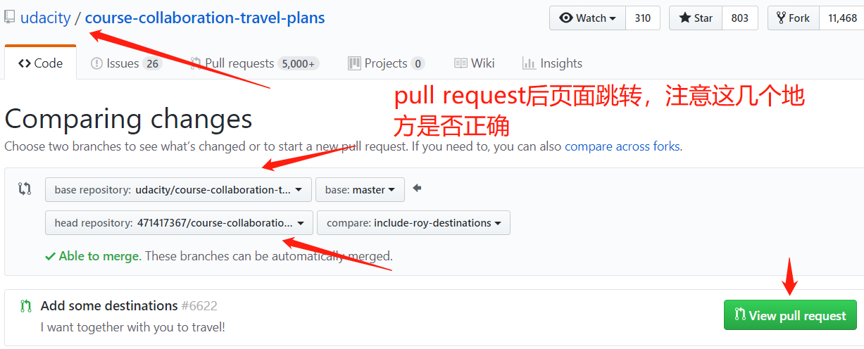
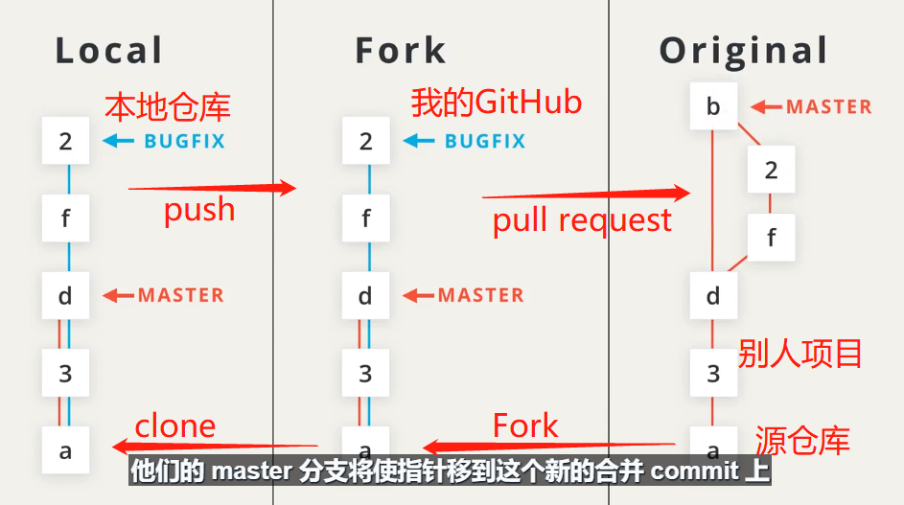
参与别人的项目 | Fork到自己仓库，在本地修改，上传到自己仓库 | Pull Request
Fork别人的项目到自己的GitHub仓库 |  | New pull request（拉取请求） | 我请求别人合并我在他的项目上做的修改

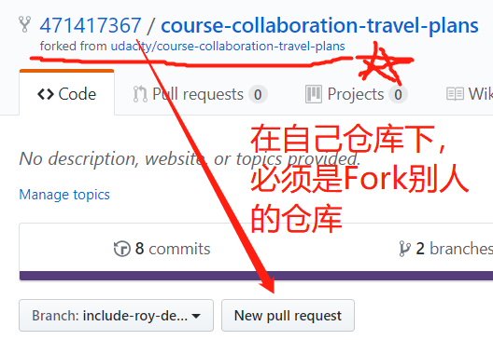
git clone 到本地git仓库 | 需要我GitHub仓库地址

git checkout -b include-roy-destinations | 创建一个新分支，定位到这个分支上

对文件做修改 | 可以 git diff 查看修改情况
git add . | 把修改的文件加入到暂存区
git commit -m 'Add destination to shenme'
对文件做修改 | 可以 git diff 查看修改情况
git add . | 把修改的文件加入到暂存区
git commit -m 'Add destination to shenme2'

git log --oneline --graph --decorate --all | 修改完成后可以查看一下

git push origin include-roy-destinations | 将这个有修改的分支推送到远程仓库上

与源项目同步
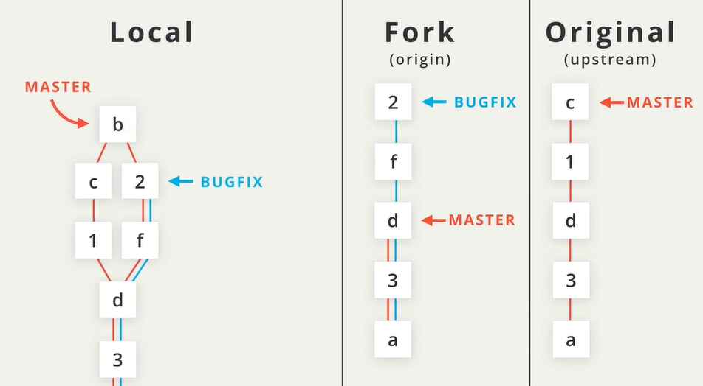
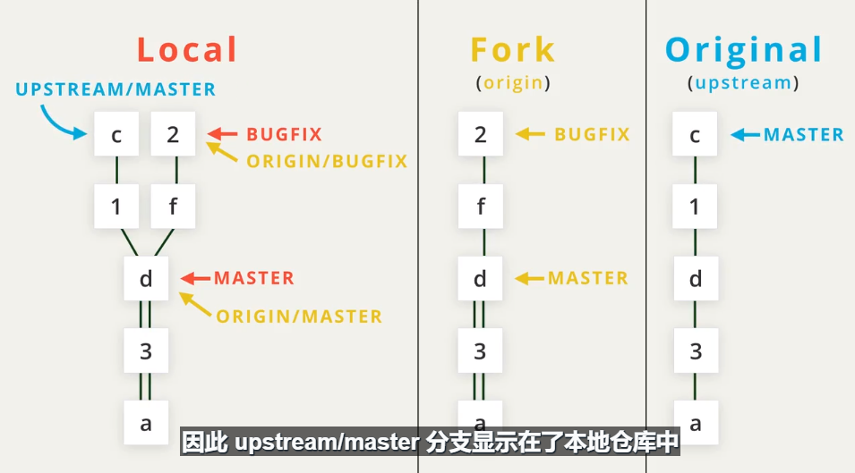
建立在上一个页面操作基础上 | 当在你 fork 的项目副本上工作时，初始项目的维护者会继续向他们的项目添加更改。你需要将你的 fork 副本与他们的项目保持同步，以包含他们所做的任何更改。
这时Local clone Fork用的origin名称，且已经建立连接
git remote add upstream https | 与Original建立连接，用upstream新简写名，以及Original对应的URL

git remote -v | 查看是否连接上

git remote rename origin mine | 可以改写 简写名

git pull upstream master | 获得上游远程仓库的更改，我们只需运行 git pull 并使用 upstream 简写名，而不是 origin 简写名
 | 注意：现在还没有更新我在 GitHub 上 fork 的仓库

git fetch upstream master | 获取对源仓库的master分支所做的更改

git checkout master | 确保在正确的合并分支上
git merge upstream/master | 合并更改，如图
git push origin master | 将 Original的更改发送到*我的*远程仓库

rebase变基
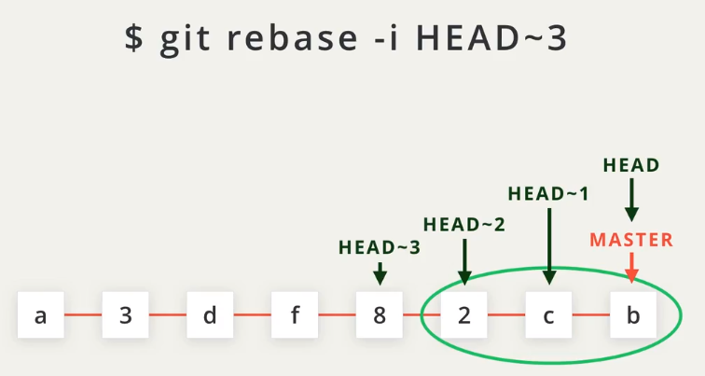
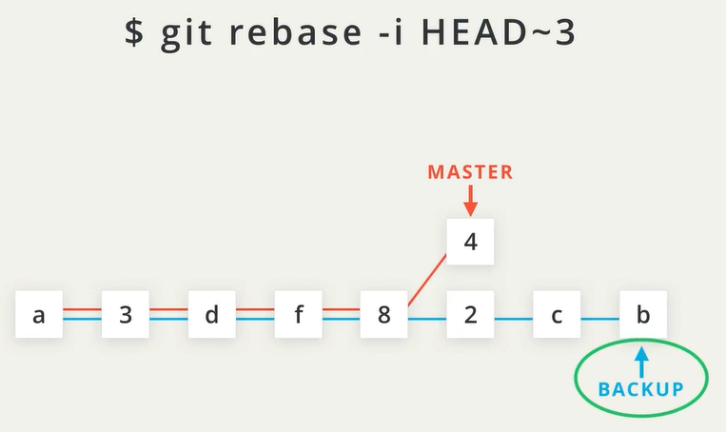
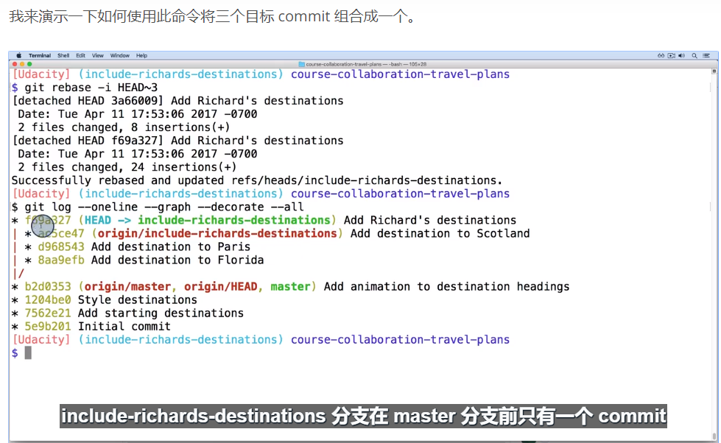
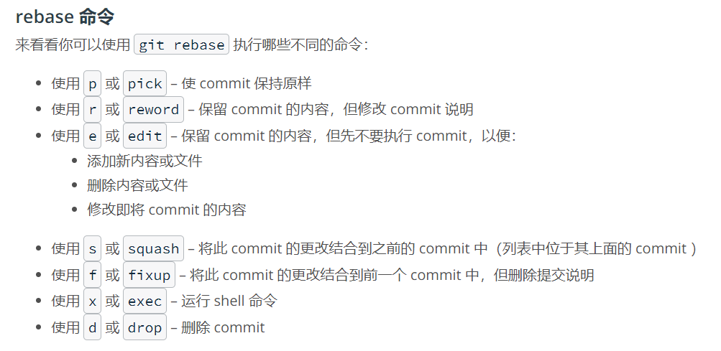
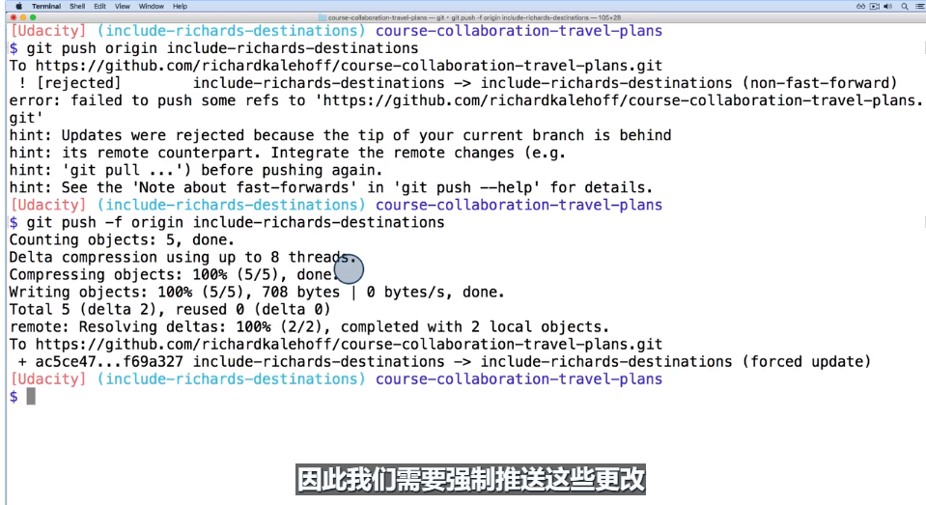
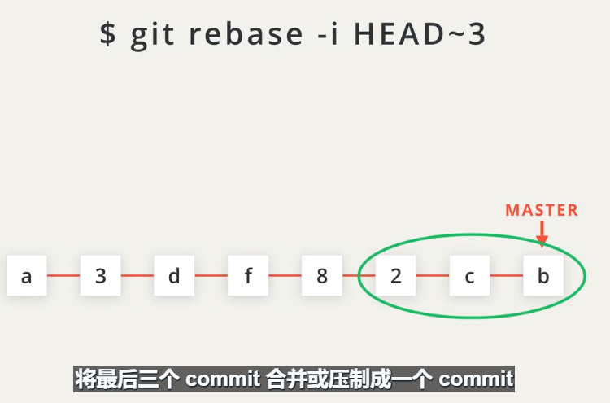
git rebase 命令会将 commit 移动到一个新基底（base）上

在命令 git rebase -i HEAD~3 中，我们告诉 Git 使用 HEAD~3 作为其他所有 commit （HEAD~2、HEAD~1 和 HEAD）将连接到的基底。

-i 代表"交互式"

